Relatório Fotográfico
 |  | Relatório Fotografico |  | CFTV

Local: | Ponto 97 - Rua Inan Beckman |  |  | Data: | 2024-09-01

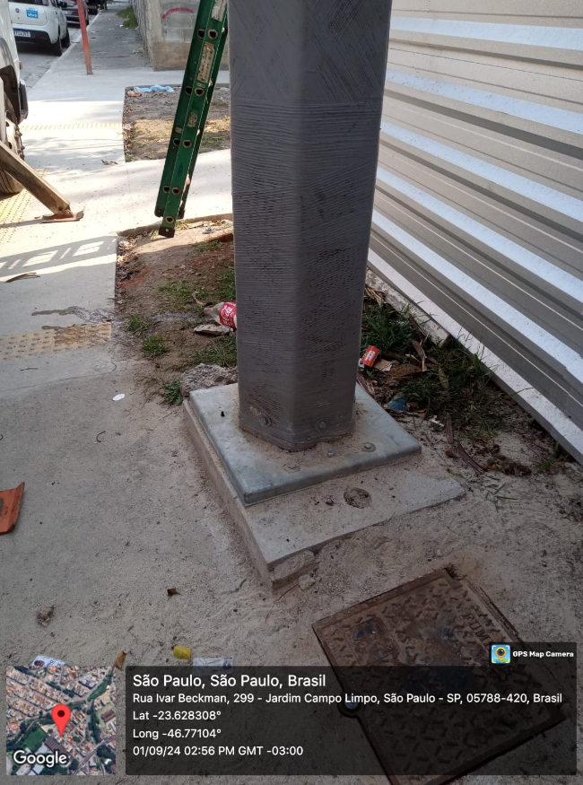 |  |  | 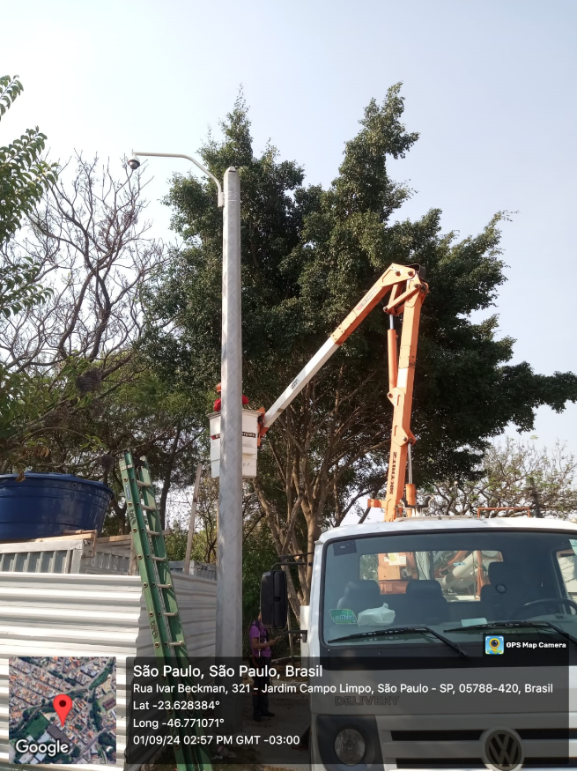

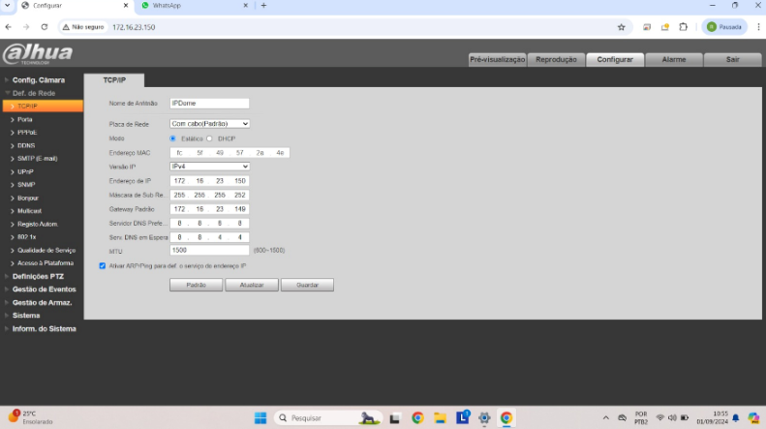 |  |  | 